駐車場
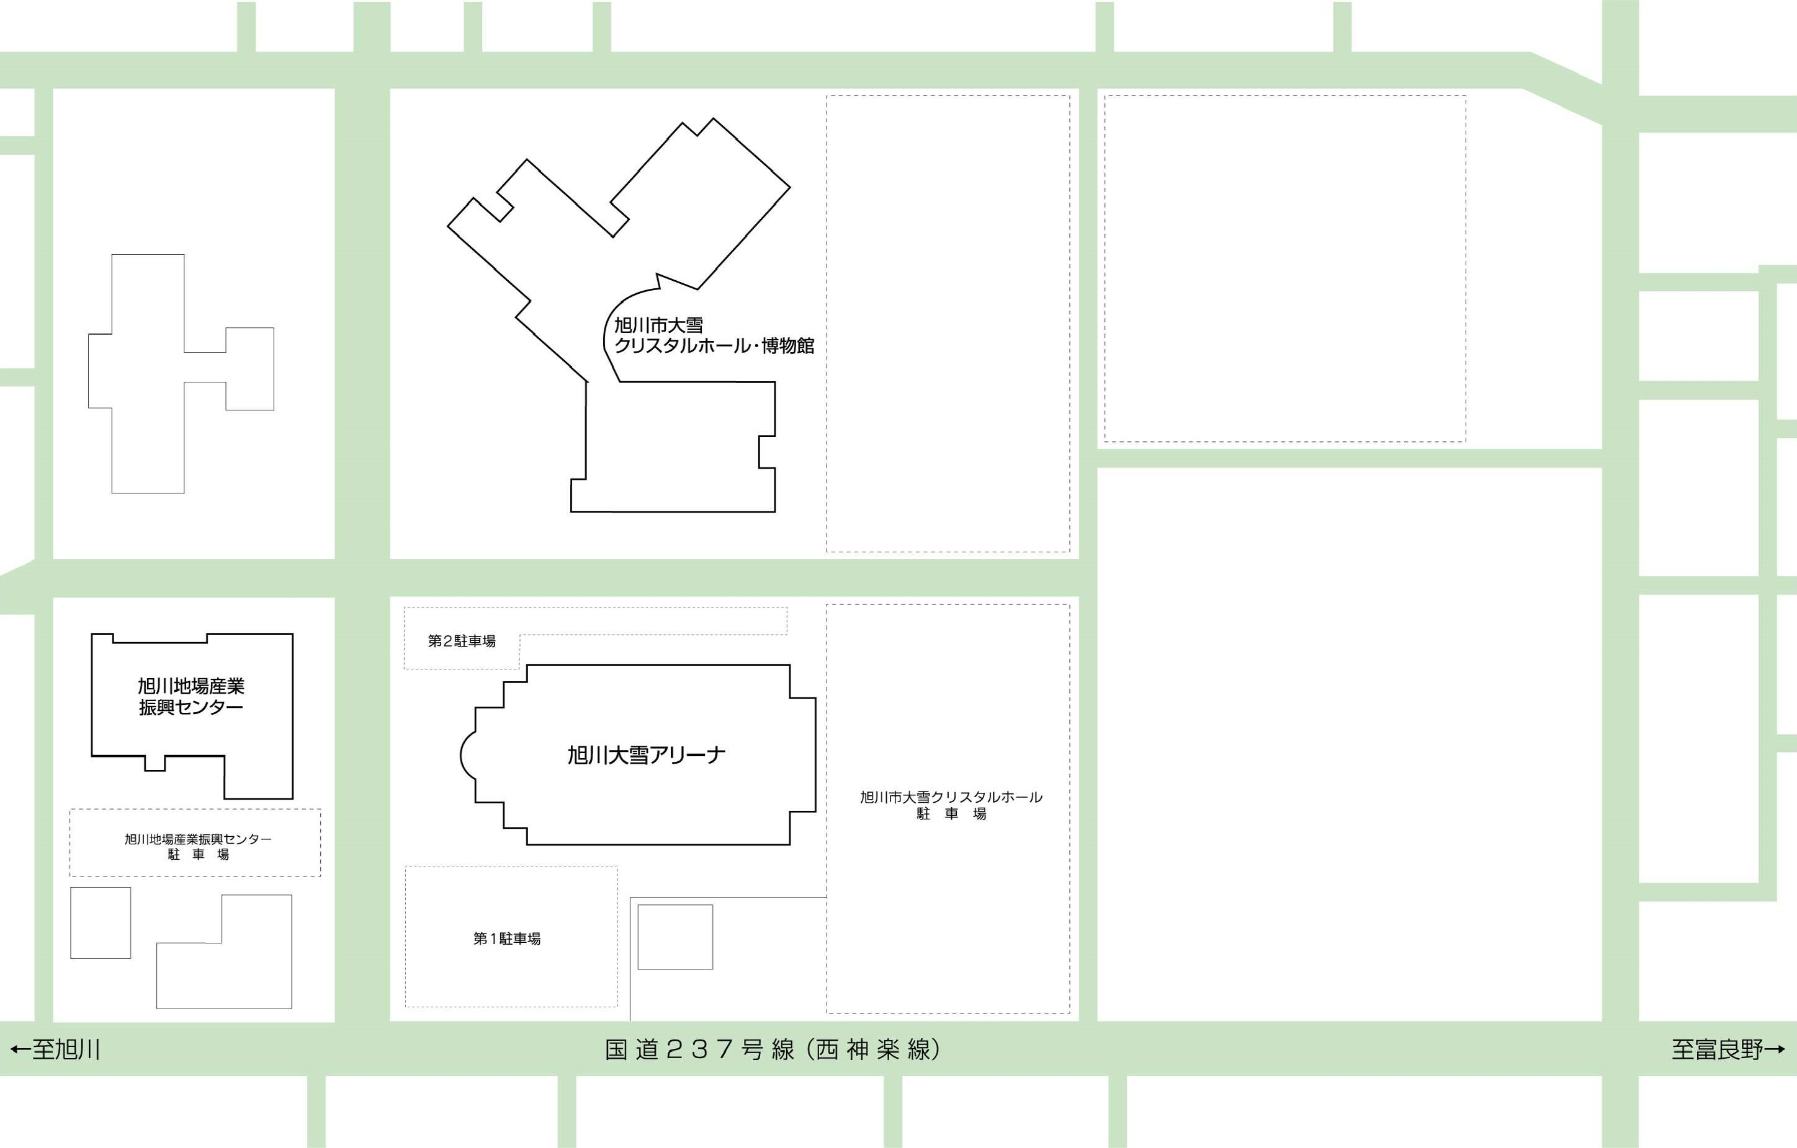
幼芽剣道大会駐車場について
至旭川駅

絶対に駐車しないで
ください！

①
⑤

コープ神楽店・DCM
役員審判及びマイクロバス駐車場
②
大会駐車場Ｂ
約200台
（砂利）
駐車不可
道北アークス大雪アリーナ
大雪クリスタルホール駐車場
大会駐車場Ａ
約100台
③

④

※１ 駐車は「大会駐車場Ａ」→「大会駐車場Ｂ」の順に埋めていきます。
※２ 大会駐車場Ａ及び役員マイクロバス等に進入する場合（入口②③）は国道側（入口④）から入ると右折進入で渋滞の恐れがありますので、旭川
駅側からの左折での進入にご協力ください。大会駐車場Bに入る際は入口①及び入口④から進入ください。
※３ 今回はアリーナ裏（正面玄関反対側）の大雪クリスタルホール駐車場には駐車はできませんのでご注意ください。
大会駐車場Bに駐車してアリーナへ入場する際は国道に出ずに「大雪クリスタルホール駐車場」を通過して行けます。
※４ 大型バスで来場予定の道場は事前にご連絡ください。
※５ 当日は現地誘導員の指示に従い駐車をお願いします。
※６ 隣接の道の駅あさひかわ（地場産業振興センター）及びコープさっぽろ神楽店・DCMには絶対に駐車しないでください！！！
※７ 翌日の「青少年剣道旭川大会」のために大会終了後にそのまま駐車することはしないようお願いします。車中泊も同様です。
※８ 出場数が多数の場合は後日駐車券を配付する場合があります。

